상품제안서
리복 3단수동 친환경어스+180g코마사타올3P세트(미니) | 상품코드: F27402

 |  |  |  |  |  |  | 02-412-0044 | www.easy1.co.kr
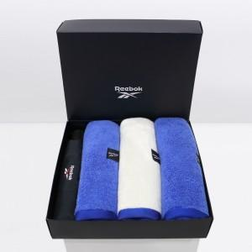

【상세/제작정보】 | <p>쇼핑백900원 부과세 별도</p>

【인쇄/포장옵션】 | 실크 / 포장지포장

【공급단가】 | 수량 | 50~ | 100~ | 500~ | 1,000~ | 2,000~
*VAT별도 | 단가 | 22,320원 | 21,940원 | 21,390원 | 21,010원 | 20,460원

【상품 URL】 | http://www.easy1.co.kr/src/goods_detail.php?gdno=27402

